Q&A--Longhorn
NO. | Raise | Date | document | Q | A

62 | zhangli | 2022-10-28 | F006930_Dirve Video Record Feature Implementation Spec v1.0 | 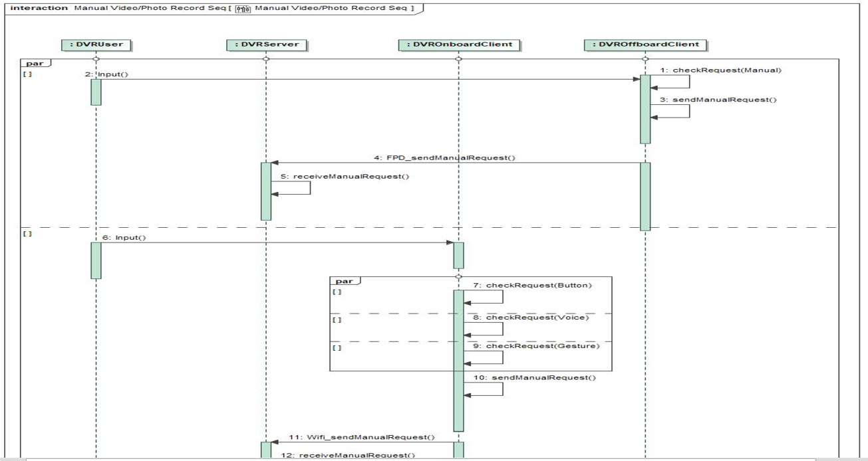 4.2.3.2.3 XXXXX-SD-REQ- xxxxxx/A-Manual Video Record 红框处是否写反了？ | 写反了，并且APP端已经取消了手动录像的功能，会更新SPEC
63 |  |  |  | 5.2.1.12.2.5章节 1.If TF card is empty是指TF卡已插入但是内容为空吗，还是指没有插TF卡？如果是内容为空，这应该不算异常状态 2.TF卡状态异常，还允许用户继续复制操作吗？UE中只有TF卡满时才提示允许继续复制操作。 | 1. 章节名字改为“5.2.1.12.2.5 TF Card Special Status Detection Process” 2. 参考UE 4-2.1 的拷贝流程
64 |  |  |  | 5.2.1.13.2.4 TF卡状态异常，还允许用户继续删除操作吗？UE中并没有这步提示 | 考虑补充参考TF卡拷贝的流程。
65 | zhangli | 2022-10-28 | F006930_Drive Video Record Feature Level Specification v1.4 09262022 | 3.7章节 要求水印可选类型根据用户设置进行标记，但4.4.1.1章节无对应设置？ | 更新SPEC删除相关描述。
66 |  |  |  | 4.1.1.2章节 一般录像关闭时，再下一次点火开关打开后需要提醒3次吗？用意是什么？ | 参考UE，为了尝试提醒用户打开录像功能
67 |  |  |  | 4.2.1.7章节 只是一般录像和紧急录像加水印吗？当前无法做到，建议统一都加水印 | 所有视频都必须加水印。
68 |  |  |  | 4.4.1.1 此处已删掉了水印开关，与3.7章节要求相矛盾 | NA.
69 |  |  |  | 4.4.3.1.2章节 建议读取信息（版本、内储使用情况）在哪里操作就在哪里看：比如在IVI上操作时，就在IVI上看，没必要同步到手机APP.如果当前手机不在APP界面跳出来会比较突然，在手机APP操作也一样。 | APP端没有setting功能，该部分描述会被删除
70 |  |  |  | 4.5.2.2章节 要求一键拷贝最近3个视频，与4.5.1.3要求的拷贝2个不一致，以哪个为准？ | 以4.5.1.3 为准
71 |  |  |  | 4.5.3.1.1 章节 标题中写的是通过DVROnboardClient移动到TF卡，但图中画的是通过DVROnboardClient/DVROffboardClient都能移动到TF卡，是否二者都可以操作移进行移动？ | 更新SPEC，只能IVI端进行TF拷贝操作， APP上只能将数据拷贝进入手机。
72 |  |  |  | 4.5.3.1.3章节 标题中写的是通过DVROnboardClient删除，但图中画的是通过DVROnboardClient/DVROffboardClient都能删除，是否二者都可以操作进行删除？ | 同上
73 |  |  |  | 4.6.2.2章节 停车监控期间DVR唤醒后录制紧急视频失败会有消息发送吗，HMI上有无相关提示？UE上未说明 | 不会发送消息， 但期望IDCM内部可以记录这种事件。
74 | zhangli | 2022-10-28 | 【CX771&CX821】UE_行车记录仪_v2.9.1_20221008 | 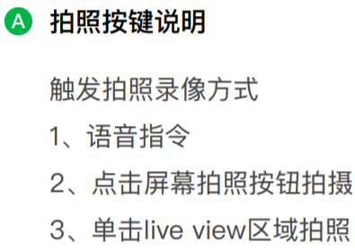 3-3拍照 Feature Implementation Spec 4.2.1.5中没有要求单击Liveview触发拍照，以哪个为准？ | 以UE为准，FIS里IDCM不需要关注是什么方式触发的录像，IVI端判断触发源后发送同样的指令给IDCM。
75 |  |  |  | 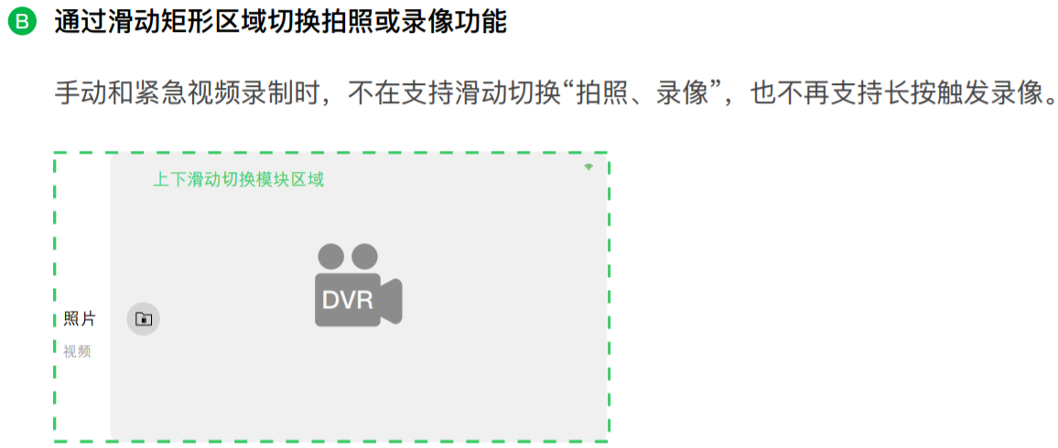 3-3拍照 手指滑动切换矩形区域是IVI来做吗？DVR只收对应拍照或录像命令就可以了吧？ | 是的
76 |  |  |  | 3-4手动录像 Feature Implementation Spec 4.2.1.5中没有要求单击Liveview 2s触发手动录像，以哪个为准？ | 以UE为准，FIS里IDCM不需要关注是什么方式触发的录像，IVI端判断触发源后发送同样的指令给IDCM。
77 | zhonglin | 2022-10-24 |  | DVR 视频中需要使用的图标？图标显示的位置？ | 水印图标在右上角，位置根据UI定义，UI十二月初冻结
78 | zhonglin | 2022-10-24 |  | 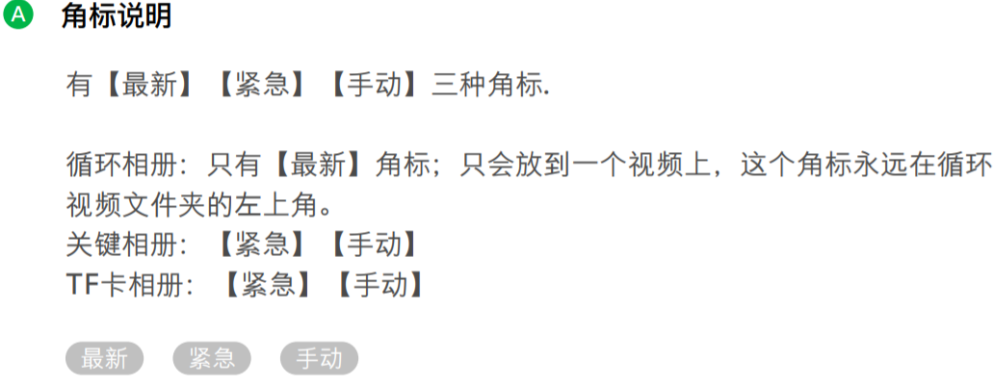 4-1.3 关键相册，TF卡相册的角标是所有文件都要加吗？ | 是的
79 | zhangli | 2022-10-28 |  | 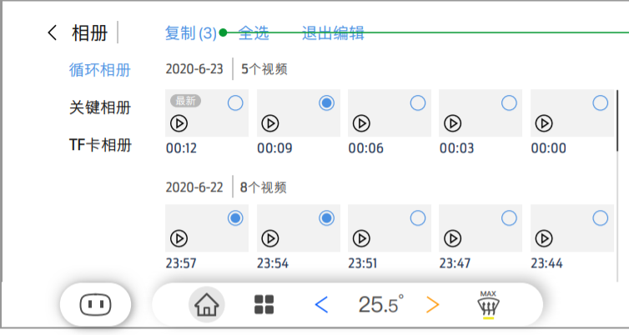 4-2.1 复制后面括号中的数量是根据选择文件的数量随时变动吗？ | 是的，代表选中的文件总数，随着用户复选的增加随动
80 |  |  |  | 4-5.1 P档由IVI判断还是DVR判断？ | IVI来判断：1. 非P档去点击播放，IVI不会发送指令给IDCM 2.播放中进入非P档， IVI会提示并发送消息给IDCM，请求进入回放列表页面。
81 |  |  |  | 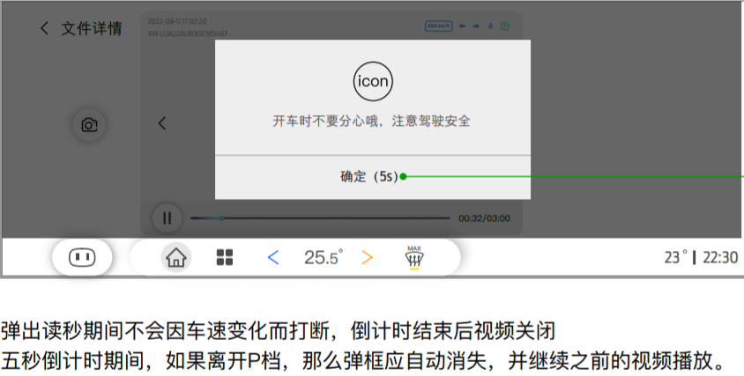 4-5.5 倒计时结束后，是IVI发命令通知DVR关闭视频回放吗？ | 是的
82 |  |  |  | 4-7.3 水印中无刹车状态，Feature Level Specific 3.7有刹车状态，以哪个为准？ | Feature spec， 刹车只是描述为支持碰撞检测，没有说支持水印
83 | sucerong | 2022-10-31 |  | 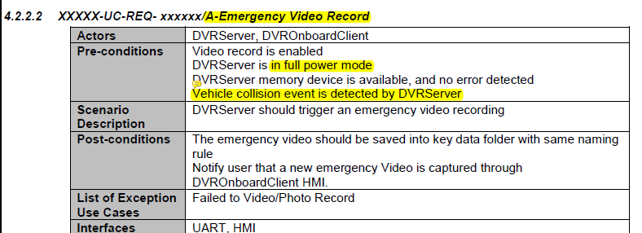 | 此处的描述只针对IGN ON时候的紧急录像， 不针对停车监控
84 |  |  |  | 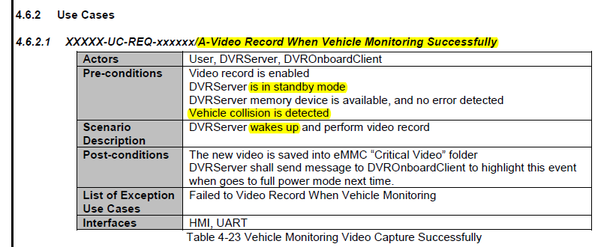 | 此处的描述只针对停车监控， 不针对IGN ON时候的紧急录像
85 |  |  |  | 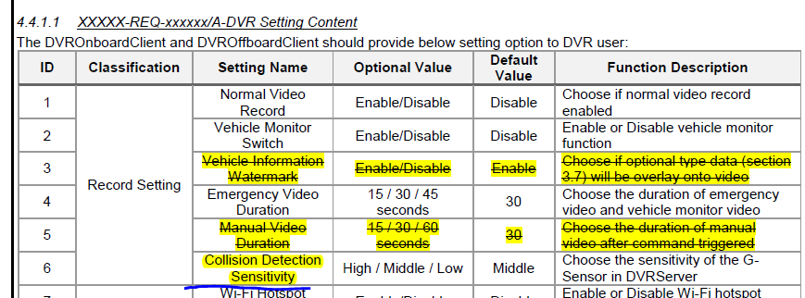 | 此碰撞检测灵敏度的设置，同时影响停车监控和紧急录像
86 |  |  |  | 1.正常模式下的碰撞检测和车辆监测下的碰撞检测的机制分别是什么？ 2.灵敏度设置, 设置的是那种情况下的碰撞灵敏度？ | 1. 紧急录像的机制 是结合G-Sensor检测和车辆车速、刹车信号辅助检测，具体检测算法有供应商自定义。停车监控的碰撞检测仅依赖G-Sensor检测。 2.此碰撞检测灵敏度的设置，同时影响停车监控和紧急录像
87 | sucerong | 2022-10-31 |  | 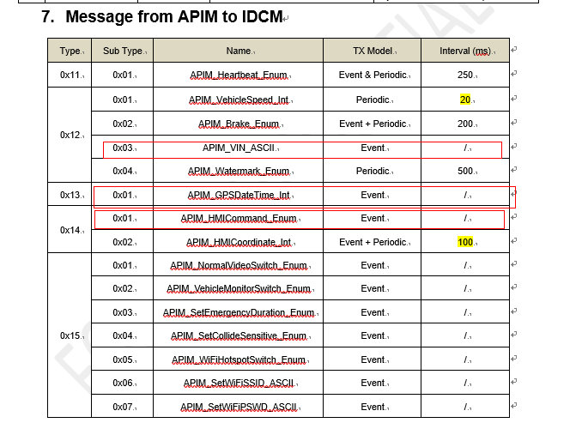 | UART 协议单独沟通，会根据豪恩输入做调整
88 |  |  |  | 12-03，13-01，14-01这几个事件报文的触发机制是什么？ | UART 协议单独沟通，会根据豪恩输入做调整
89 | sucerong | 2022-10-31 |  |  | UART 协议单独沟通，会根据豪恩输入做调整
90 |  |  |  | 02-03 命令触发机制是什么？POC on后心跳包建立后就发送？ 03-01 事件发送机制是什么？ 06-01 是检测到升级包触发事件报文？升级包在SD卡？ 06-02命令的事件发送机制是什么？ | UART 协议单独沟通，会根据豪恩输入做调整： 02-03 是两个用途：1. 有紧急录像就发送，个数填1 2. 每次上电后发送停车监控的视频数量（若有） 03-01 ：After enter one of the playback list, IDCM shall update the file list status to APIM: • Currently Storage Location == “the displayed file location EMMC or TF” • Total File Number == “Corresponding file number in currently file location” 06-01 ：当用户点击进入 "系统设置"的setting 页面后，IDCM需要反馈一次当前的版本。 IDCM 升级如果使用该消息目前TBD 06-02 ： 当用户点击进入 "系统设置"的setting 页面后，IDCM需要反馈一次内存的容量状态。 | 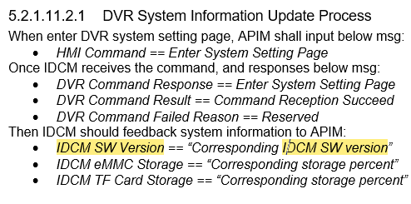 | 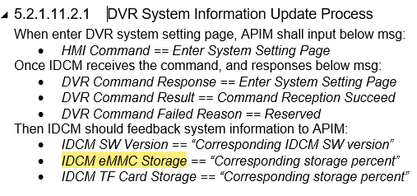
91 | sucerong | 2022-10-31 |  |  | 对于瞬间可以完成的动作，Reception等价于Execution，可以考虑协议做优化。 对于需要过程完成的动作，IDCM接收到指令后需反馈reception，动作完成后反馈execution, 比如 回放列表的加载、视频的播放、手动录像的过程等。
92 |  |  |  | 命令02-01 6.2.1. IDCM_CommandRsp_Enum的 Command Reception Failed不应该回应，应为如果命令测试或CRC错误，底层已经丢弃该命令，应用层不会处理？ | 同上
93 | zhangli | 2022-11-24 | 【CX771&CX821】UE_行车记录仪_v3.7.0_20221123 | 1 -2 此弹窗是在APIM本地应用界面弹出，还是DVR APP界面内弹出？ | 这条是预埋：IVI端如果启动DVR APP的HMI页面失败的时候，需要给出提示，此时不会进入DVR APP，会停留在进入DVR之前的页面。 所以是一个IVI的错误检测和提示，跟IDCM无关。
94 |  |  |  | 2-3.1 WIFI故障与WIFI未连接不建议用同一图标提示，故障建议用红色+叹号 | UE 增加新图标
95 |  |  |  | 2-5 DVR故障状态为置灰，但是关闭也是置灰，主要是深灰和浅灰的区别吗？不太好区分 | 更新UE，未开启 无图表，有故障置灰显示
96 |  |  |  | 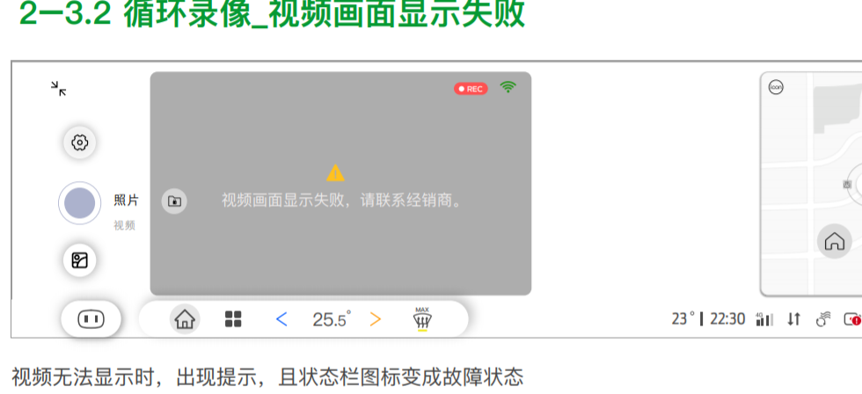 2-3.2 1.此界面是指循环录像开启但liveview界面显示失败，还是指系统故障状态？描述有些歧义，故障状态（SOC故障）时循环录像和Liveview都是故障的 2.此文字提示由IVI做还是IDCM做？ | 1. 此界面仅表示 liveview失败，有IVI端检测 2. IVI做提示
97 |  |  |  | 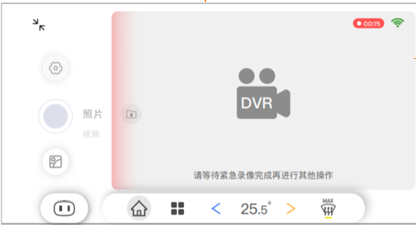 循环录制Notes-3 此处描述是弹窗，但下图示却是文字浮在视频上方，以哪个为准？ | 是常驻的悬浮文字，由IVI根据IDCM的心跳包状态判定显示
98 |  |  |  | 循环录制Notes/4-1.4 EMMC损坏是不能读和写，即不能拷贝; 但EMMC寿命到了，只是不写可以读，应该允许拷贝。 | UE更新描述
99 |  |  |  | 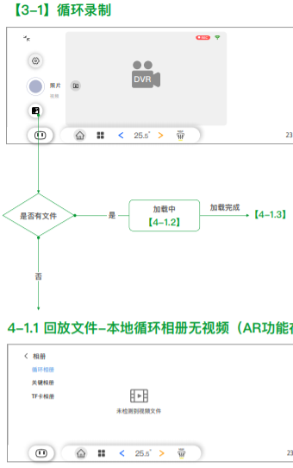 3-1 两种处理方式： 1.此处逻辑建议是”加载中“在前，APIM根据IDCM消息来显示加载时长，加载完IDCM会提供对应文件数量，APIM再根据对应进行提示。 2.”加载中“固定显示2s(TBD),2s后APIM再显示对应提示：无文件或列表页面 | 1. 同意，IVI收到reception之后先提示“加载中”，收到execution之后，再根据文件数量决定是否提示“未检测到视频文件”。 不过UE此处不再修改了。 2.不同意，IVI应该根据reception和execution之前的间隔决定“加载中”的时长。
100 |  |  |  | 3-1.1 当出现遮挡后用户清理后又出现了遮挡我们认为需要再次提示，不然就失去遮挡检测的意义。一般遮挡检测只要触发条件满足要一直报警，直到遮挡物去除。 | 1. 同意需要再次提示 2.不同意要一直提示，因为会干扰客户使用DVR，并且可能存在误报警 内容：摄像头前方有物体遮挡，请及时清理。 时机： DVR APP外发生故障，则通过百度消息中心提示一次，只有“忽略”键； DVR APP内发生故障 ，则给出toast提示 一次 若故障消失后再次发生，则需要再次给出 消息中心或者toast提示一次。
101 |  |  |  | 3-1.5 故障时图标与2-5（深灰色）不一致 | UE颜色显示问题，请忽略
102 |  |  |  | 3-2.2 此常显文字由IVI叠加还是IDCM叠加? | IVI
103 |  |  |  | 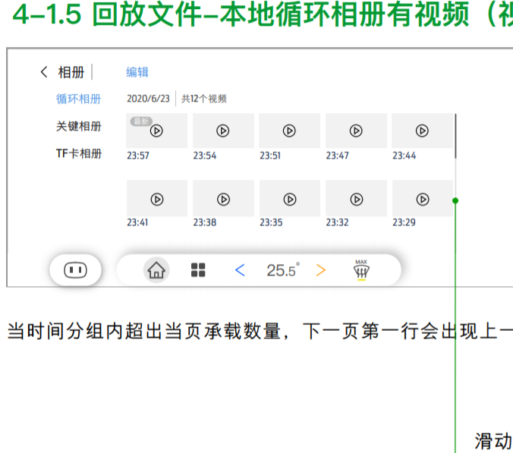 4-1.5 此处滑动，建议是整个可视区域上下滑动，不局限于右侧滑动按钮 | 是的，是整个文件列表的可视区域进行滑动
104 |  |  |  | 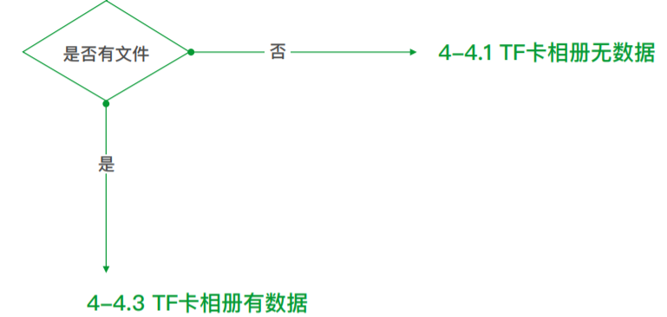 4-3.2 此项同3-1，建议先显示加载中，再提示对应有无文件 | 同上
105 |  |  |  | 4-10 手动拍照：当回放时截图，若回放的视频中有水印，则截图的照片会带有水印 手动录像：触发前预录制的视频会有水印 | 只有手动拍照没有水印
106 |  |  |  | 4-11&6-4 停车监控为紧急视频有可选水印，按之前讨论可以为默认状态的水印 | 同意，此处UE不再修改了，叠加默认水印即可
107 |  |  |  | 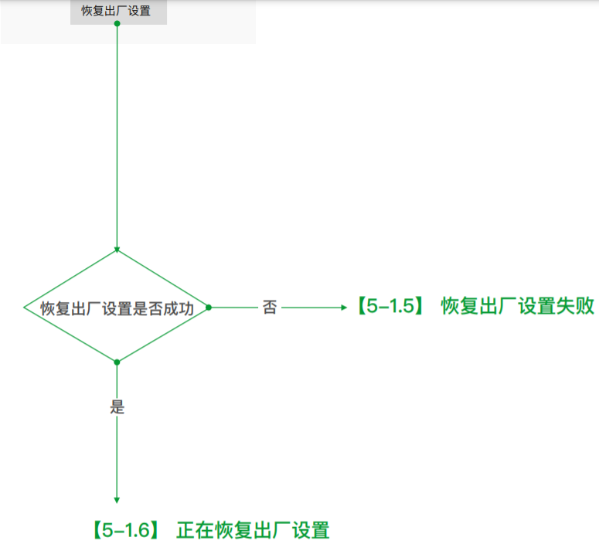 5-1.2 此处逻辑建议：“正在恢复出厂设置”在前，APIM根据IDCM给出的消息再显示对应结果（成功/失败） | 同意，IVI收到reception之后先提示“恢复中”，收到execution之后，再根据文件数量决定提示成功或者失败。 不过UE此处不再修改了。
108 | zhonglin | 2022-11-25 | F006930_Drive Video Record Feature Level Specification v1.4 09262022 | 4.2.1.1/4.2.1.3/4.2.1.4/4.2.1.5 EMMC和TF卡内的文件夹名称“Normal Data”/“Key Data”能否去掉中间的空格如“NormalData”，或者用下划线“Normal_Data”？因为有空格在用串口调式工具时会导致无法识别（串口中被空格认为字符串结束符，所以一个有空格的命令参数被认为是两个参数） | 同意，SPEC里写的只是一个逻辑名字，真正你们操作系统的文件管理，可以稍加变动。然后TF卡内文件命名应按照feature spec做，然后TF卡内文件夹按照豪恩的文件夹英文命名习惯。
109 | zhangli | 2022-11-28 |  | 3.1 load shield是什么信号？具体如何定义的 | UART协议会增加信号来支持IVI告知IDCM馈电状态： 1. IVI 在EP和Standby模式会监测 0x423 Battery_Mgmt_2_HS3报文确认 loadshield状态. 2. IVI全程会检测0x3B1 KeyOffMde_D_Actl 报文确认 整车馈电状态. 当IVI检测到馈电后，拉高POC，并告知IDCM，然后IDCM在下一个POC拉低周期内，直接跳过standby进入sleep mode.
110 |  |  |  | 3.5 DVROnboardClient will work as a Wi-Fi hotspot描述是否有误？ | 是的，此处笔误，V1.5版本已修复
111 |  |  |  | 4.4.1.1 APP端没有setting功能，“The DVROnboardClient and DVROffboardClient should provide below setting option to DVR user: ”是否描述有误？ | 是的，此处笔误，V1.5版本已修复，增加了The DVROnboardClient and DVROffboardClient(Optional) should provide below setting option to DVR user，APP不需要支持setting功能
112 |  |  |  | 4.6.1.2 停车监控视频按之前讨论有可选水印 | V1.5版本已修复：after collision detected with default watermark
113 | zhangli | 2022-12-21 | F006930_Drive Video Record Feature Level Specification v1.5 12022022 | 3.1.4 处于运输模式和电池电力不足模式时，只有POC off信号吗？如果只有此信号无法用于判断进入休眠状态，建议增加模式信号 | 考虑： 1. IVI在此状态发送losd shed 或者 2. 在0x15-0x01 里加入一个特殊的 IVI request 然后IDCM跳过 standby 状态
114 |  |  |  | 3.1.5 this status will continue 45s by default and could be changed via DVR setting 4.6.1.2the video should contain 30 seconds (default value which could be changed through DVR setting) 二者描述的停车监控默认时间不一致 | 应该是30s, 1.6版本修复。
115 | zhonglin |  |  | 4.2.2TF卡里两个文件夹，内部评估了一下：TF拷贝时按时间顺序已排好放在对应文件夹内，当用户点击TF相册时，DVR需将这两个文件夹的所有文件都读出来后再重新排序，以创建新的列表，会增加列表加载时间，还是建议做成一个文件夹 | 同意， 相关描述1.6版本 更新
116 | zhangli | 2022-12-22 | F006930_Drive Video Record Feature UART Protocol v1.1 | 6.3.1 以下定义的为事件型，何时触发发送？数量需要累加吗？ | 参考FIS 描述： 1. 对于普通的紧急录像，当录像完成后，需要发送一次，类型是“Emergency Video”, 数量是“1”，不累加 2. 对于停车监控的录像，下次POC 拉高时，需要发送状态直至IVI反馈接收成功，类型是“Vehicle Monitor Video”, 数量是“X”，不累加
117 |  |  |  | 6.6.1 EMMC和TF卡的占比中能否直接发Percent of idle space和总空间？对于IVI端存储空间占比显示已经足够 | 按照当前设计不变吧，预留后期更多的可能性。 PS：理论上这5个字节相加后应为100
118 | Sucerong |  |  | 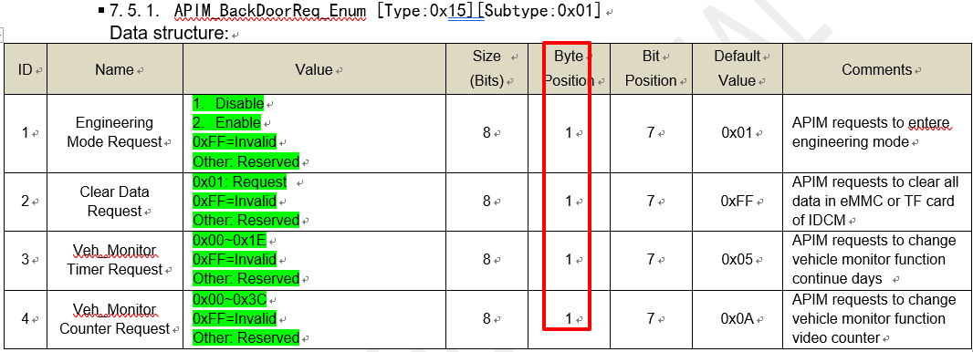 | UART V1.2版本修复
119 | zhangli | 2023-01-03 | F006930_Dirve Video Record Feature Implementation Spec v1.1 | 5.2.1.2.2.1 IDCM的Video Recording Timer应当从0开始发，0s时已经进入紧急录像。 | 同意， v1.2 已更新， FIS 第七章有 revision history
120 |  |  |  | 5.2.1.4.2.3 中途停止手动录像，要求停止成功或失败有对应pop up，但UE中无提示 | 复用 UE V4.0.0里的提示 3-4.2 “录制失败”和3-4.3 “录制成功”
121 |  |  |  | 5.2.1.8.2.9 0xFF与All Unselected 的作用是一样的，可以不要,建议只做All selected和All Unselected | 一个是默认值（全选了和全非选了的中间状态），一个是“全非选”。 保持当前FIS描述不变。
122 |  |  |  | 5.2.1.9.2 此处是IDCM收到HMI Command == TF Card Copy后以上信号状态才会改成List mode | 是的，V1.2版本FIS会更新此处的描述顺序
123 |  |  |  | 5.2.1.10.2.1 此处是IDCM收到HMI Command == TF Card Delete后以上信号状态才会改变 | 是的，V1.2版本FIS会更新此处的描述顺序
124 |  |  |  | 5.2.1.12.2.1 如下两个消息重复，应该为紧急录像时长 | 是的，V1.2版本FIS 会做bugfix

QA--YFVE
ID | Feature | 文档 | Question 问题描述 | Quizzer 提出人 | Answer 问题回复 | Replier 回答方 | Open date 提出日期 | Close Date 截止日期 | 状态
1 | DVR | UART Protocol | HMI command中0x01: Enter Live View Page 发送给DVR该指令，DVR做什么操作？ | liu qiong | 该指令代表客户进入或者返回到了DVR APP主界面，也就是live view界面。 IDCM模块通过UART接收到该指令后，会输出Live view画面通过LVDS给到IVI进行实时显示。同时IVI端会更新HMI到DVR APP主界面。 | Kobe | 2022-09-05 |  | Closed
2 | DVR | UART Protocol | HMI command中 0x11: Selected File X 0x12: Unselect File X 0x13: Select All File 0x14: Cancel Select All File 0x15: Previous Page 0x16: Next Page DVR需要做什么操作？ | liu qiong | 该指令用来告知IDCM模块，用户操作到了哪个视频回放页面并选中了哪个文件，用户点击完成后，IVI端会跳转到视频回放的画面，同时IDCM输出对应的视频回放数据给IVI。 目前计划该指令后面会更新为IVI 传输手指触摸的坐标给IDCM，不需要同步具体第几页第几个文件了。 | Kobe | 2022-09-05 |  | Closed
3 | DVR | UART Protocol | HMI command中 0x1E: Scroll Previous Page Less 0x1F: Scroll Next Page Less 0x20: Scroll Previous Page More 0x21: Scroll Next Page More DVR需要做什么操作？ | liu qiong | 这个是为了实现用户在互访列表页面，进行滑动操作的画面反馈，IVI捕捉到滑动触摸后，发送“大幅滑动” 或者“小幅滑动”给IDCM模块，IDCM进行相应的回放列表翻页更新。 目前计划该指令后面会更新为IVI 传输手指触摸的坐标给IDCM | Kobe | 2022-09-05 |  | Closed
4 | DVR | UART Protocol | 发送HMI command 0x03 enter playback Normal page指令后，DVR如何回复，如何显示file 列表 | liu qiong | IVI告之IDCM进入某个回放页面后，IDCM会开始融合对应的回放缩略图页面，然后发给IVI进行显示。 | Kobe | 2022-09-05 |  | Closed
5 | DVR | UART Protocol | HMI command中 Data Copy to TF Card via DVROnboardClient Delete File from TF card 等操作指令 选中多个文件如何发送报文 | liu qiong | 每选中一个文件，IVI会告知IDCM文件编号或者坐标，最后选择“拷贝”或者“删除”操作后，IDCM会执行相应的操作，并更新视频画面。 | Kobe | 2022-09-05 |  | Closed
6 | DVR | UART Protocol | 5.2.2. IDCM_ProgressSync_Int 中 Video play timer每秒实时传给CDC吗？用来做什么功能？ | liu qiong | 这个是用来同步IVI和IDCM的视频播放时间戳的，后面计划这个时间戳给IDCM做，所以这个接口可能不要了。 | Kobe | 2022-09-05 |  | Closed
7 | DVR | DVR Feature level Specification | Video record分辨率设置会影响显示分辨率吗 | liu qiong | IVI接收到的视频永远是 1080p@30HZ, 用于实现DVR和AR的功能。对于DVR，需要IVI进行视频的等比例缩小，来适配显示的画面。 | Kobe | 2022-09-05 |  | Closed
8 | DVR | DVR Feature level Specification | If recording is already active and a setting change (Resolution, Recording time, etc.) occurs through DVROnboardClient/ DVROffboardClient, DVROnboardClient/ DVROffboardClient shall send StopRecording_Rq to DVRServer to end the current recording, and send StartRecording_Rq to DVRServer to start a new recording once the new settings take effect Q:具体哪些设置需要发送stop？ 收到DVR反馈后就可以重新发送start recording了吗？stop和start recording指令对应HMI command中哪一个 | liu qiong | 经过优化，目前DVR setting 里指保留了如下几条配置项，所以本条需求会被删除： | Kobe | 2022-09-05 |  | Closed
9 | DVR | DVR Feature level Specification | DVR是否需要上电同步设置项还是每次请求时同步？ | liu qiong | 每次变化时同步 | Kobe | 2022-09-05 |  | Closed
10 | DVR | UART Protocol | Timestamp X Value 只有1个byte，怎么使用？ | liu qiong | 这个是用来告知IDCM，用户把视频快进到了那个时间戳了，一个视频最长3分钟，180秒，0XFF够用了。 不过后面计划只发送坐标信息给IDCM了。 | Kobe | 2022-09-05 |  | Closed
11 | DVR | UART Protocol | Data Copy to TF Card via DVROnboardClient 选中多个文件如何发送报文 | liu qiong | 同问题#6 | Kobe | 2022-09-05 |  | Closed
12 | DVR | UART Protocol | HMI command中的0x1C: One Click TF Copy(一键锁存) 指令是指 Smart copy功能吗？ | liu qiong | 是的 | Kobe | 2022-09-05 |  | Closed
13 | DVR | DVR Feature level Specification | DVR 升级是否需要通过CDC，升级协议走UART还是IIC | liu qiong | 目前计划走UART，具体协议TBD | Kobe | 2022-09-05 |  | Open
 | DVR | 【CX771&CX821】UE_行车记录仪_v2.6.0_20220902.pdf | 以拍照为例： 如果IVI 发送APIM_HMICommand_Enum = 0x18 photo capture, DVR会先反馈IDCM_CommandRsp_Enum/byte2 = 0x01 comman reception succeed ,再反馈IDCM_CommandRsp_Enum/byte2 = 0x03 Execution Succeed吗？ | liu qiong | 是的，请参考FIS里的IDCM章节的描述 考虑到客户可能连续触发拍照，需要做两步反馈。 Once manual photo is triggered via APIM, APIM shall input below msg: • HMI Command == Photo Capture Then IDCM receives the command, and responses below msg: • DVR Command Response == Photo Capture • DVR Command Result == Command Reception Succeed • DVR Command Failed Reason = Reserved Once photo capture complete, IDCM shall send out command result: • DVR Command Response == Photo Capture • DVR Command Result == Execution Succeed • DVR Command Failed Reason = Reserved If photo capture failed, IDCM shall also output the failure reason via DVR Command Failed Reason msg. | Kobe | 2022-10-12 |  | New
 | DVR | 【CX771&CX821】UE_行车记录仪_v2.6.0_20220902.pdf | 需求：1-1 launcher widget卡片 点击大图标跳转至循环录制界面 问题： 点击大图标时，IVI需要发送APIM_HMICommand_Enum = 0x01 Enter Live View Page，请确认是否正确 | liu qiong | 是的，我们有五个DVR APP入口，每个入口都是IVI请求进入liveview page： Widget(商泰)/语音（百度）/消息提示（百度）/下拉框（YFVE）/应用入口（商泰） | Kobe | 2022-10-12 |  | New
 | DVR | 【CX771&CX821】UE_行车记录仪_v2.6.0_20220902.pdf | 需求：3-1.1 循环录制失败弹窗 当循环录制中出现内存（本地存储）损坏、摄像头硬件故障等问题,显示循环录制失败弹窗 问题：IDCM_Heartbeat_Enum中哪些值代表内存损坏？ Byte2=0x0E: DVR System Failure Mode Byte2=0x0F: DVR Memory Failure Mode Byte2=0x0G: DVR Camera Failure Mode byte3=0x02: DVR Failure Mode byte4=0x03: TF Failure byte4=0x09: TF Error | liu qiong | 基本依靠心跳包的状态决定，具体是哪个信号目前TBD，后面FIS和UART协议会明确下来。 | Kobe | 2022-10-12 |  | New
 | DVR | 【CX771&CX821】UE_行车记录仪_v2.6.0_20220902.pdf | 需求：3-2.5紧急视频录制成功 发⽣紧急录像时才会通过toast提示 紧急录像成功或者失败 问题： 紧急录像成功或者失败如何通知IVI | liu qiong | 依赖[Type:0x02][Subtype:0x03]IDCM_EmergencyVideo_Int 告知IVI紧急录像的结果，如果IVI没有收到该事件报文，那么代表没有紧急录像成功。 | Kobe | 2022-10-12 |  | New
 | DVR | 【CX771&CX821】UE_行车记录仪_v2.6.0_20220902.pdf | 需求：3-5.1 ⽆TF卡 未检测到TF卡设备，⽆法存储备份 问题： IVI如何获取到“未检测到TF卡”的状态, 是通过IDCM_Heartbeat_Enum/byte4=0x02: TF Pull out 判定吗？ | liu qiong | 是的 | Kobe | 2022-10-17 |  | New
 | DVR | 【CX771&CX821】UE_行车记录仪_v2.6.0_20220902.pdf | 问题： 3-5.2 存储已满 的判定条件 IDCM_Heartbeat_Enum/byte4 包含以下value值，存储已满是否只需要判定0x04即可？ 0x04: TF Full 0x05: TF Emergency Video Full 0x06: TF Photo Full | liu qiong | 是的， 可以通过TF Empty（卡内无数据），此条可以用03+01替代，并且考虑文件刷新的机制。 | Kobe | 2022-10-17 |  | New
 | DVR | 【CX771&CX821】UE_行车记录仪_v2.6.0_20220902.pdf | 问题： 3-5.4 锁存成功的判定条件; 一键锁存触发时，DVR会先发送IDCM_ProgressSync_Int/ byte3 = 0%~100%，发送到100%之后再发送 IDCM_CommandRsp_Enum-byte1=0x1C: One Click TF Copy IDCM_CommandRsp_Enum-byte2=0x03: Execution Succeed 请确认指令发送流程是否正确 | liu qiong | 见FIS IDCM章节： 1.1.1.1.1.1 Smart Copy Process 1. When “smart copy” button is triggered on APIM DVR main page, APIM shall input below msg: • HMI Command == Smart Copy 2. Once IDCM receives the command, shall response below msg: • DVR Command Response == Smart Copy • DVR Command Result == Command Reception Succeed • DVR Command Failed Reason == Reserved 3. IDCM should start to copy the newest two normal videos from local memory to TF card, and update copy status to APIM every 500ms: • Total File Number == “Corresponding total files number to copy” • Current File ID == “Corresponding file ID under copy” • Data Operation Progress == “Corresponding copy progress percent” • Data Operation Status == Data Copy Ongoing 4. Once copy complete, IDCM shall response below msg: • DVR Command Response == Smart Copy • DVR Command Result == Execution Succeed • DVR Command Failed Reason == Reserved • Data Operation Status == Reserved If execution failed, IDCM shall output the failure reason via DVR Command Failed Reason msg. | Kobe | 2022-10-17 |  | New
 | DVR | 【CX771&CX821】UE_行车记录仪_v2.6.0_20220902.pdf | 需求：4-1.1 回放⽂件-本地循环相册⽆视频 问题：未检测到视频文件的判定条件是什么？ | liu qiong | 可以通过[Type:0x03][Subtype:0x01]来提示IVI当前页面状态，如果Total File Number为0，那么就没有数据 After enter one of the playback list, IDCM shall update the file list status to APIM: • Currently Storage Location == “the displayed file location EMMC or TF” • Total File Number == “Corresponding file number in currently file location” If file number is 0, APIM shall give reminder to customer. 后续FIS会补充这块描述 | Kobe | 2022-10-17 |  | New
 | DVR | 【CX771&CX821】UE_行车记录仪_v2.6.0_20220902.pdf | 需求：4-1.2 回放⽂件-加载中 问题：正在获取相册列表的判定条件是需要IVI自己判定DVR视频流的状态，还是需要DVR通知IVI？ | liu qiong | IVI先发出指令，IDCM反馈指令收到后，IVI就可以显示”加载中“了，IDCM反馈执行成功后，IVI可以取消加载中的显示，直接显示视频数据，从而实现加载过程。 Once normal data playback list is triggered, APIM shall input below msg: • HMI Command == Enter Playback Normal Page Once IDCM receives the command, and responses below msg: • DVR Command Response == Enter Playback Normal Page • DVR Command Result == Command Reception Succeed • DVR Command Failed Reason == Reserved • Video Output Page == “last available value” After switch to normal data playback list page, IDCM should feedback below command result: • DVR Command Response == Enter Playback Normal Page • DVR Command Result == Execution Succeed • DVR Command Failed Reason == Reserved • Video Output Page == Normal Video List Page If execution failed, IDCM shall output the failure reason via DVR Command Failed Reason msg. | Kobe | 2022-10-17 |  | New
 | DVR | 【CX771&CX821】UE_行车记录仪_v2.6.0_20220902.pdf | 需求：4-1.1 回放⽂件-本地循环相册⽆视频（AR功能在回放⻚⾯不可⽤） 问题：AR导航和回放DVR文件不能同时存在，如果在AR导航过程中且停车状态下，回放DVR文件，AR导航是否要强制退出？ | liu qiong | 如果是HUD AR，那么和DVR可能会同时开启，此时需要退出AR并给客户提示，这个AR FO会给出HMI 的提醒。 如果是AR Navi, 应该和DVR不会同时开启，两个HMI本来就是抢占关系。 | Kobe | 2022-10-17 |  | New
 | DVR | 【CX771&CX821】UE_行车记录仪_v2.6.0_20220902.pdf | 需求： 4-1.2 回放⽂件-加载中 问题：没有TF卡时TF卡相册的条目是否需要显示？ | liu qiong | UE的4-3.2、4-4.2有描述 | Kobe | 2022-10-17 |  | New | 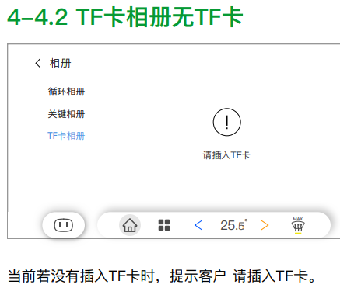
 | DVR | 【CX771&CX821】UE_行车记录仪_v2.6.0_20220902.pdf | 需求：4-2.1 回放⽂件_编辑本地循环视频 (预览图尺⼨16:9) 问题：选中的复制文件数量如何获取？IVI只会透传坐标给到DVR，如果IVI只根据点击次数来计算选中文件数量，可能和实际DVR真实选中数量不符 | liu qiong | 1. 回放页面的选中，IVI要告知DVR被选中的文件ID，而不是坐标。 2. 文件数量暂时没有同步机制，因为每次选中，都要走 指令交互流程，IDCM反馈执行成功后，IVI端就把数字+1，可以参考FIS描述 3. 5.2.1.12.2.2 Copy List Creation Process When file is checked or uncheck in normal data list or key data list, APIM shall input below msg: • HMI Command == Selected File X && File X Value == “Corresponding File ID” Or HMI Command == Unselect File X && File X Value == “Corresponding File ID” Or HMI Command == Select All File Or HMI Command == Unselect All File Once IDCM receives the command, should update the file chosen list and label the chosen files in output video stream, then response below msg: • DVR Command Response == Selected File X && File X Value == “Corresponding File ID” Or DVR Command Response == Unselect File X && File X Value == “Corresponding File ID” Or DVR Command Response == Select All File Or DVR Command Response == Unselect All File • DVR Command Result == Execution Succeed • DVR Command Failed Reason == Reserved If execution failed, IDCM shall output the failure reason via DVR Command Failed Reason msg. | Kobe | 2022-10-17 |  | New
 | DVR | 【CX771&CX821】UE_行车记录仪_v2.6.0_20220902.pdf | 需求：4-2.4 复制视频⾄TF卡 问题：复制过程会显示2/3等进度，2/3的进度如何获取？ | liu qiong | 参考FIS, 依靠IDCM_ProgressSync_Int [Type:0x02][Subtype:0x02]获取拷贝状态 5.2.1.12.2.3 Start Copy Process 1. When “copy” button is triggered, APIM shall input below msg: • HMI Command == TF Card Copy 2. Once IDCM receives the command, shall response below msg: • DVR Command Response == TF Card Copy • DVR Command Result == Command Reception Succeed • DVR Command Failed Reason == Reserved 3. IDCM should start to copy the chosen files from local memory to TF card, and update copy status to APIM every 500ms: • Total File Number == “Corresponding total files number to copy” • Current File ID == “Corresponding file ID under copy” • Data Operation Progress == “Corresponding copy progress percent” • Data Operation Status == Data Copy Ongoing 4. Once copy complete, IDCM shall response below msg: • DVR Command Response == TF Card Copy • DVR Command Result == Execution Succeed • DVR Command Failed Reason == Reserved • Data Operation Status == Reserved If execution failed, IDCM shall output the failure reason via DVR Command Failed Reason msg. | Kobe | 2022-10-17 |  | New
 | DVR | 【CX771&CX821】UE_行车记录仪_v2.6.0_20220902.pdf | 需求： 4-4.8 操作失败 删除过程中如果TF卡有故障要提示弹窗 问题： 以下哪些TF卡故障要提示弹窗？ IDCM_Heartbeat_Enum Byte2=0x0E: DVR System Failure Mode Byte2=0x0F: DVR Memory Failure Mode Byte2=0x0G: DVR Camera Failure Mode byte3=0x02: DVR Failure Mode byte4=0x03: TF Failure byte4=0x09: TF Error | liu qiong | 拷贝如果中断，那么IDCM会反馈• DVR Command Result == Execution Failed 如果收到拷贝失败，那么就应中断当前拷贝HMI，并给出相应的error 提示。 当然，假设此时IDCM的心跳包里的TF卡状态也是异常的：TF Card Status==TF Error | Kobe | 2022-10-17 |  | New
 | DVR | 【CX771&CX821】UE_行车记录仪_v2.6.0_20220902.pdf | 需求： 4-5.6 分屏_倒计时弹窗提示 五秒倒计时期间，如果离开P档，那么弹框应⾃动消失，并继续之前的视频播放 问题：请确认是否应该是进入P档弹窗消失？ | liu qiong | 就是P档的安全提醒弹框应该消失，继续视频播放。 此时IDCM仍在后台进行视频输出，弹框消失的逻辑需要IVI实现。 | Kobe | 2022-10-17 |  | New
 | DVR | 【CX771&CX821】UE_行车记录仪_v2.6.0_20220902.pdf | 需求：4-9 循环视频_调整进度 问题：上一个、下一个的按键是否有超时不显示的要求？ | liu qiong | 有的，后面可以UE补充描述 | Kobe | 2022-10-17 |  | New
 | DVR | 【CX771&CX821】UE_行车记录仪_v2.6.0_20220902.pdf | 需求：4-7.4的③返回逻辑 问题： 如果保持暂停<1min，返回时IVI 发送APIM_HMICommand_Enum = 0x03|0x04|0x05，显示上次界面，如果保持暂停>1min, 返回时IVI 发送APIM_HMICommand_Enum = 0x1(enter live view page)，1min的时间由IVI判定，请确认理解是否一致 | liu qiong | 是的，页面的超时控制，又IVI计算和发起。 | Kobe | 2022-10-17 |  | New
 | DVR | 【CX771&CX821】UE_行车记录仪_v2.6.0_20220902.pdf | 需求：5-2.8 扫描⼆维码(连接成功) 问题：手机连接成功的信息如何获取？ | liu qiong | 心跳包里的DVR Wi-Fi Connection Status | Kobe | 2022-10-17 |  | New

